国考河南数据
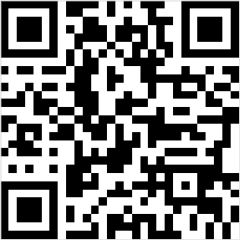
2020年国家公务员考试公告河南省报名数据统计截止2019年10月16日17点
2020年国家公务员考试公告河南省实时报名数据，页面数据参考国家考试录用公务员专题网站 ，最终数据以官方公布为准。

河南省报名数据统计
河南省招录人数 |  | 1201
河南省招录职位 |  | 772
河南省过审人数 |  | 2204
河南省无人过审职位 |  | 441
河南省招录人数 |  | 1201
河南省招录职位 |  | 772
河南省过审人数 |  | 2204
河南省无人过审职位 |  | 441

2020国家公务员考试河南省招录人数

2020国家公务员考试河南省招录人数
地区 | 招录岗位 | 招录人数 | 过审人数
郑州 | 96 | 157 | 956
信阳 | 51 | 84 | 226
新乡 | 73 | 81 | 194
洛阳 | 56 | 79 | 190
焦作 | 45 | 60 | 184
商丘 | 36 | 63 | 71
开封 | 42 | 52 | 60
濮阳 | 48 | 71 | 53
三门峡 | 28 | 44 | 51
安阳 | 40 | 74 | 32
南阳 | 48 | 78 | 30
驻马店 | 42 | 67 | 30
平顶山 | 44 | 67 | 23
许昌 | 26 | 53 | 23
鹤壁 | 23 | 42 | 22
周口 | 39 | 68 | 21
济源 | 11 | 11 | 20
漯河 | 21 | 34 | 16
省直 | 3 | 16 | 2

